VELDINDELING
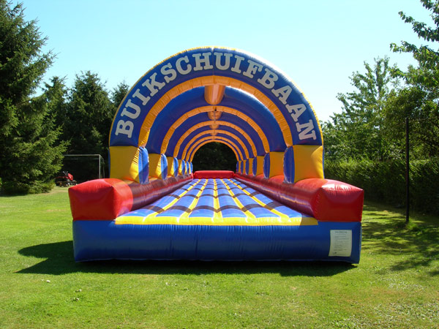
terras
pauze
6 & 12 |  | VELDINDELING


 |  |  | Veld 2
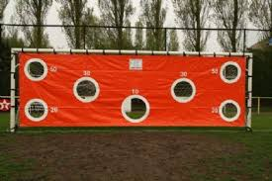

 | 2 |  |  | 9

 |  |  | 1



 |  |  | 10

 |  |  |  | 8
 | 3



 |  |  | 5
 |  |  |  | 7

 | 4

 |  |  | veld 1

 |  |  | 11

